상품제안서
가죽양장다이어리(주문제작형) | 상품코드: S39025

 |  |  |  |  |  |  | 02-713-8555 | www.synergygift.co.kr
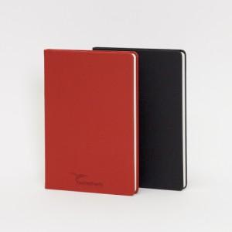

【상세/제작정보】 | PU가죽커버 17가지 색상 중 자유롭게 선택 제작 가능한 다이어리

【인쇄/포장옵션】 | 불박 / 포장불가능

【공급단가】 | 수량 | 500~ | 1,000~ | 2,000~ | 3,000~ | 5,000~
*VAT별도 | 단가 | 9,800원 | 6,900원 | 6,500원 | 6,130원 | 5,790원

【상품 URL】 | https://www.synergygift.co.kr:443/src/goods_detail.php?gdno=39025

